상품제안서
구급함 11호(콜로이드점패치,캐릭터밴드) | 상품코드: S38039

 |  |  |  |  |  |  | 02-713-8555 | www.synergygift.co.kr
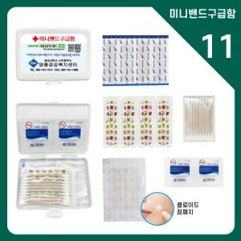

【상세/제작정보】

【인쇄/포장옵션】 | 스티커 / 포장불가능

【공급단가】 | 수량 | 500~ | 1,000~ | 3,000~ | 10,000~ | 20,000~
*VAT별도 | 단가 | 1,340원 | 1,310원 | 1,270원 | 1,230원 | 1,200원

【상품 URL】 | https://www.synergygift.co.kr:443/src/goods_detail.php?gdno=38039

